表① 更改点验证
“结果”列中输入数字
0-->"忽略"
1-->"不合格
2-->"合格"
3-->"待定修改"
 | 冲浪器显示板程序自测报告 |  |  | 设置 >
更新日期 | 2025-01-03
忽略项目： | 0 |  | 添加
不合格项目： | 0
合格项目： | 21
待定修改： | 0
软件版本 | V1.2.1 | 修改部分1.0版本遗留的BUG
结果 | 测试项目 | 原现象描述 | 原因分析及修改 | 操作 | 预期结果 | 实际结果 | 备注 | 日期
合格 | BUG修改 | wifi配网时间错乱，有时35秒有时1分钟 | 由于wifi模组有自己的配网时长（5min）且不可更改。故显示板软件不另外计时，直接通过模组的状态来显示wifi图标；同时规格书也将配网时间改为5分钟 | 任何情况下长按《档位键》+《时间键》3秒进入配网模式； 进入配网模式后不做任何操作，观察自动退出配网模式时间； | 配网时wifi图标以1秒评率闪烁 5分钟后自动退出; 退出后wifi图标熄灭； | 符合预期
合格 |  | 蓝牙配对时间错乱，有时35秒有时1分钟 | 蓝牙 |  |  | 符合预期
合格 |  | 在P1模式运行至最后1分钟时进入配网模式，等待自动退出配网；退出配网时系统关机； | 代码中退出配网时误删了系统运行计时器，导致系统30分钟自动关机功能错误判断计时满足条件，导致直接关机； 代码修改，添加单独配网计时器； | 运行P1模式，等待运行至14分10秒以后； 长按《档位键》+《时间键》进入配网模式； 持续等待观察现象 | 5分钟后退出配网模式； P1模式运行结束后（即15min）切换至自由模式初始状态； 结束后连续30min无操作系统自动关机 | 符合预期
合格 |  | 同上，多种场景验证 |  | 运行P1模式，等待运行至10分10秒以后； 长按《档位键》+《时间键》进入配网模式； 持续等待观察现象 | 同上 | 符合预期
合格 |  | 同上，多种场景验证 |  | 运行P2模式，等待运行至15分10秒以后； 长按《档位键》+《时间键》进入配网模式； 持续等待观察现象 | 同上 | 符合预期
合格 |  | 同上，多种场景验证 |  | 运行P3模式，等待运行至20分10秒以后； 长按《档位键》+《时间键》进入配网模式； 持续等待观察现象 | 同上 | 符合预期
合格 |  | 同上，多种场景验证 |  | 运行P4模式，等待运行至25分10秒以后； 长按《档位键》+《时间键》进入配网模式； 持续等待观察现象 | 同上 | 符合预期
合格 |  | 在P1模式运行至最后1分钟时进入蓝牙配对模式，等待自动退出配对；退出配对时系统关机； | 代码中退出蓝牙配对时误删了系统运行计时器，导致系统30分钟自动关机功能错误判断计时满足条件，导致直接关机； 代码修改，添加单独配网计时器； | 运行P1模式，等待运行至14分10秒以后； 长按《时间键》+《模式键》进入配对模式； 持续等待观察现象 | 1分钟后退出配对模式； P1模式运行结束后（即15min）切换至自由模式初始状态； 结束后连续30min无操作系统自动关机 | 符合预期
合格 |  | 同上，多种场景验证 |  | 运行P1模式，等待运行至10分10秒以后； 长按《档位键》+《时间键》进入配对模式； 持续等待观察现象 | 同上 | 符合预期
合格 |  | 同上，多种场景验证 |  | 运行P2模式，等待运行至19分10秒以后； 长按《档位键》+《时间键》进入配对模式； 持续等待观察现象 | 同上 | 符合预期
合格 |  | 同上，多种场景验证 |  | 运行P3模式，等待运行至24分10秒以后； 长按《档位键》+《时间键》进入配对模式； 持续等待观察现象 | 同上 | 符合预期
合格 |  | 同上，多种场景验证 |  | 运行P4模式，等待运行至29分10秒以后； 长按《档位键》+《时间键》进入配对模式； 持续等待观察现象 | 同上 | 符合预期
合格 | 系统上电蜂鸣器声音 | 上电时没有声音 | 添加上电时蜂鸣器长响功能； | 逆流器断电后重新上电； 观察是否蜂鸣器有长响 | 上电后在显示开机画面时蜂鸣器长响400ms； | 符合预期
合格 | 参数设置菜单保存 | 如果进入菜单后不进行切换直接退出，则参数值不会保存 | 原逻辑不太合理，只有在切换时刷新内存数据，退出时再做保存，因此出现该不合理现象； 已改为退出时刷新内存数据并做保存； | 逆流器关机并进入参数设置菜单（连续按《时间键》8次）； 进入后更改当前菜单下参数值，然后不切换菜单直接退出； 断电后重新上电，并进入参数菜单界面，检查参数是否保存成功； | 应能成功保存更改参数值 | 符合预期
合格 |  | 同上，多种场景验证 |  | 进入参数菜单后随便切换选项并更改参数值； 断电重启后重新进入参数菜单界面，检查参数值是否保存成功 | 应能成功保存更改参数值 | 符合预期
合格 | 屏幕刷新bug | 启动前的3秒确认时屏幕闪烁期间有1秒速度隐藏；在此时点击《暂停键》会出现速度一直处于隐藏的bug，按键功能本身没影响 | 屏幕速度显示闪烁时为了达到熄灭效果临时关闭了屏幕刷新；原本是在1秒闪烁完成后重新打开刷屏；此时按键触发导致跳过了1秒后的打开刷屏； 修改：在《记录控制来源》的接口中打开刷屏，由于不管任何按键触发甚至是远程控制都需要经过《记录控制来源》，故在这里添加能保证所有情况都得到解决； | 开机后等待3秒确认时屏幕闪烁； 在速度熄灭的1秒内按任意键一下； 查看显示效果是否正常； | 应能正常跳转至任意功能界面； 屏幕显示数据正常； | 符合预期
合格 |  | 同上，多种场景验证 |  | 完成配网并成功连接； 在闪烁的1秒内用wifi控制暂停和其它任意模式； | 能正常显示状态 | 符合预期
合格 |  | 同上，多种场景验证 |  | 完成手机配对并成功连接； 在闪烁的1秒内用手机蓝牙控制暂停和其它任意模式； | 能正常显示状态 | 符合预期
合格 |  | 同上，多种场景验证 | 同理，定时模式或训练模式结束时也有3秒闪烁； | 执行最短的定时模式15min； 等待结束时3秒屏幕闪烁； 在闪烁时点击暂停； | 正常切换至暂停状态； 屏幕显示正常； | 符合预期
合格 | 恢复出厂设置 | 恢复出厂设置时没有恢复参数设置里的数据； | 参数设置里含有，Modbus节点号，RS485波特率等； 原来版本还未支持Modbu功能，忽视了该项功能； | 进入设置菜单； 任意更改其中参数； 断电重启确认保存成功； 关机状态下点击8次模式键进入恢复出厂设置； 恢复完成后重新进入设置菜单查看参数是否复原； | 恢复出厂后Modbus 节点地址默认21；RS485波特率模式 9600，屏蔽控制方式 0； | 符合预期
合格 | 计时器问题 | 更改定时时间时发现有时连续两次点击定时按键，蜂鸣器有响应两次，时间档位确没有变化 | 定时按键第一次进入时会切换至设置状态，3秒后切换至运行状态，再次按键时没有重新计时3秒，导致出现该现象； 修改方案：每次按键清除计时器 | 开机后连续点击定时按键； 记录每一次点击都有有效反馈； | 每次点击功能都正常 | 符合预期

表② 新功能测试
“结果”列中输入数字
0-->"忽略"
1-->"不合格
2-->"合格"
3-->"待定修改"
 | 冲浪器显示板程序自测报告 |  |  | 设置 >
更新日期 | 2025-01-03
忽略项目： | 0
不合格项目： | 0
合格项目： | 62
修改后合格： | 0
软件版本 | V1.2.1 | 添加wifi 和 蓝牙功能
结果 | 测试项目 | 细分项目 | 操作 | 预期结果 | 实际结果 | 备注 | 日期
合格 | wifi功能 | 配网 | 长按 档位键 + 时间键 2秒，主机进入配网模式（wifi图标缓慢闪烁） 通过app:<sit.iGarden>进行配网,具体操作查看app操作手册; | 配网成功 | 符合预期
合格 | app控制 | app显示同步 | 打开app,选择测试机进入二级菜单; 菜单显示内容与主机显示一致(速度,时间,模式.状态等) | 主机与app所有显示参数一致 | 符合预期
合格 |  | app控制-自由 | 操作app进入自由模式 任意切换速度; | 主机成功响应并进入自由模式; 所有显示参数与app一致 | 符合预期
合格 |  | app控制-定时 | 操作app进入定时模式; 选择任意时长,强度; 点击开始 | 主机成功响应并进入自由模式; 所有显示参数与app一致 | 符合预期
合格 |  | app控制-定时 | 操作app进入定时模式; 选择任意时长,强度 + 预备时间; 点击开始 | 预备时间30秒内,主机处于暂停状态; 预备时间结束后开始运行定时模式; 主机成功响应并进入自由模式; 所有显示参数与app一致 | 符合预期
合格 |  | app控制-定时 | 定时模式下重复进行暂定&恢复操作; 修改速度&修改时间; | 成功响应所有控制操作,且按要求显示所有参数; 所有显示参数与app一致; | 符合预期
合格 |  | app控制-定时 | 按操作进入定时模式任意时间,速度; 运行过程中点击结束按键提前结束; 观察app和主机状态; | app进入统计界面; 主机回到自由模式,暂停状态; | 符合预期
合格 |  | app控制-定时 | 按操作进入定时模式任意时间,速度; 等待运行结束; 观察app和主机状态; | app进入统计界面; 主机回到自由模式,暂停状态; | 符合预期
合格 |  | app控制-训练 | 运行训练模式; 选择4种训练中任意一种; 点击立即开始跳过准备时间; 重复进行暂定&恢复操作; | 成功响应所有控制操作,且按要求显示所有参数; 所有显示参数与app一致; | 符合预期
合格 |  | app控制-训练 | 按操作进入任意训练计划; 运行到一半点击结束键提前结束; 观察app和主机状态; | 成功响应所有控制操作,且按要求显示所有参数; 所有显示参数与app一致; | 符合预期
合格 |  | app控制-冲浪 | 按操作进入冲浪模式; 重复进行暂定&恢复操作; 运行到一半点击结束键提前结束; 观察app和主机状态; | 成功响应所有控制操作,且按要求显示所有参数; 所有显示参数与app一致; | 符合预期
合格 |  | app控制-故障 | 开机后使主机进入故障(可拔掉输出线报出缺相故障)； 报出故障后继续操控app；（故障30秒后会自动恢复） | 故障期间不接受任何控制指令 | 符合预期
合格 |  | wifi异常检测 | 关闭样机连接的热点; 观察样机故障检测及变化 | 断网后wifi图标进入快速闪烁状态; app显示离线且无法再控制样机(app显示存在延时) | 符合预期
合格 |  | wifi异常恢复 | 打开热点; 观察样机变化; 等平台显示样机在线后重复13项测试,验证wifi是否恢复; | 网络恢复后wifi图标变常亮; app显示状态"在线"(可能有延时); 样机可接受app指令并快速响应; | 符合预期
合格 | OTA功能 | OTA功能（静默升级） | 在平台点击<固件管理>菜单; 选择逆流器项目并点击<添加固件>; 选择固件<inverjet_ota_V1.2.1.bin>;(详情请查看表③) 点击<固件升级>，选择<静默升级>;(详细设置查看表③) 点击<导入设备>,选择 文件"1号样机_7665.csv"; 点击<完成>; 等待平台触发升级; | 到达指定时间后平台自动触发OTA升级;(该时间在点击<固件升级>后"任务持续时间"里设置) 进入升级后样机界面显示 "UPdA",进度从0%至100%显示升级包下载进度; 安装包下载完成后(100%),系统自动重启,并烧写新程序; 等待升级完成系统重启,点击<时间键>8次进入参数菜单,点击<模式键>切换至04菜单查看当前版本号,升级后版本号为1.2.1; | 符合预期 总时长: 1:31s左右（具体时间根据升级包大小浮动） | 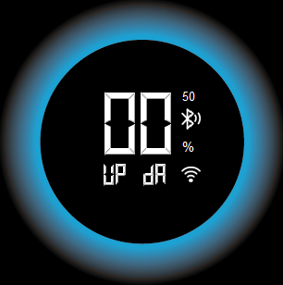
合格 |  | OTA 中断 | 重复上述操作; 在升级过程中断电(6%); 等5秒后重新上电;检查系统状态;查看版本号; | 因断电导致OTA中断,程序保持原来版本; 等待5分钟后平台会尝试重启OTA,届时会重新开始下载安装包(0%开始); 等待系统升级完成重启,查看版本号(V2.1) | 实际上重新上电后等待9分47秒重新进入升级;
合格 |  | 同上，多种场景验证 中断2次 | 第二次进入升级到47%时断电; 等5秒后重新上电;检查系统状态;查看版本号; | 重新上电等待5分钟重新进入OTA界面; 升级至47%时再次主动断电; 第三次重启后OTA仍能重新唤醒,并且成功升级 | 重新上电后等待10分09秒重新进入升级
合格 |  | 同上，多种场景验证 中断4次 | 第四次进入升级到98%时断电; 等5秒后重新上电;检查系统状态;查看版本号; | 同上 | 重新上电后等待8分43秒重新进入升级; OTA成功
合格 |  | 连续多次ota | 重复ota升级操作20次，记录成功次数 | 20次全成功 | 20次全成功
合格 | OTA——app确认 | MCU--OTA(app确认升级) | 在iGarden AIOT物联网平台创建OTA任务,选择<app确认方式>;(操作方式参考 表③) app会弹出消息窗口提示是否升级,点击<升级>; 进入子菜单后再点击<立即升级>; 观察并记录升级过程; | 主机进入OTA界面; 进度0%-100%,完成后自动重启; 重启完成后查看版本号为目标版本; | 符合预期
合格 |  | 连续多次ota | 重复上述ota升级操作20次，记录成功次数 | 20次全成功 | 20次全成功
合格 | 蓝牙功能 | 蓝牙配对 | 手机下载调试app<BLE调试宝>; 逆流器上电开机,并长按<时间键>+<模式键>2秒进入蓝牙配对模式; 10秒后通过手机app搜索名为 "inverjet"的设备并点击连接; | 进入配对模式时,屏幕蓝牙图标开始缓慢闪烁; 手机连接上"inverjet"设备后,蓝牙图标常亮; | 符合预期
合格 |  | 蓝牙断开 | 手机点击<断开>按钮;断开与设备的连接 | 屏幕上蓝牙图标熄灭 | 符合预期
合格 |  | 状态读取 | 根据协议模拟命令; 读取逆流器当前状态:运行模式,速度,时间等 | 成功返回状态,且状态值正确 | 符合预期
合格 |  | 蓝牙控制 | 根据协议模拟命令; 控制逆流器开关,执行所有模式,暂停恢复等; | 逆流器快速响应控制命令(1秒内) | 符合预期
合格 |  | 蓝牙控制 | 开机后使主机进入故障(可拔掉输出线报出缺相故障)； 报出故障后继续发送蓝牙控制；（故障30秒后会自动恢复） | 故障期间不接受任何控制指令 | 符合预期
合格 |  | 距离测试 | 1楼车间; 显示板单板放置在大泳池旁实验桌上; 使用另一块TB-03F模块测量通信距离; | 要求空旷位置中20-50米 | 通信极限距离到接近实验室门口;(约20米) 横向到盐机组装车间流水线;(约20-30米)
合格 |  | 距离测试 | 样机放泳池下方机房内； 测试信号（手机）在泳池上方对角线位置； 测量距离大约11米，隔一面墙（泳池架） | 通信正常 | 蓝牙信号68 - 76 db； 可正常通讯，延时1秒以内
合格 |  | 距离测试 | 样机放泳池下方机房内； 测试信号（手机）在C5栋墙外靠近泳池边上； 测量距离大约15米，隔2面墙（泳池架+C5栋墙面） | 通信正常 | 蓝牙信号79 - 85db； 可正常通讯，延时1秒以内
合格 |  | 距离测试 | 样机放泳池下方机房内； 测试信号（手机）在C4栋墙外路口处； 测量距离大约20-25米，隔2面墙（泳池架+C5栋墙面） | 通信正常 | 蓝牙信号86 - 93 db； 可正常通讯，延时1秒以内 | 经反复测试该距离为临界点； 再远5米左右蓝牙断开； 断开后想再连接需回到该位置（即断开距离比重连距离稍远，类似回差）
合格 | 其它 | 故障界面蓝牙图标正常显示 | 开机后使主机进入故障(可拔掉输出线报出缺相故障)； 进入故障界面后尝试手机连接和断开蓝牙； 观察屏幕蓝牙图标显示是否正常； | 连接成功蓝牙图标点亮； 断开后蓝牙图标熄灭 | 符合预期
合格 | 其它 | 故障界面wifi图标正常显示 | 使用手机热点完成配网（方便关闭热点）； 使主机进入故障(可拔掉输出线报出缺相故障)； 进入故障界面后尝试打开或关闭手机热点； 观察屏幕wifi图标显示是否正常； | 打开热点后wifi图标常亮 关闭热点后wifi图标快速闪烁 | 符合预期
合格 | Rs485 Modbus控制 使用串口助手调试 | 控制功能 | 连接485接口，波特率9600； 通过调试软件发送指令写入 速度，时间，状态，模式等寄存器； | 根据写入值实时变更； 稳定运行； | 符合预期
合格 |  | 状态读取 | 连接485接口，波特率9600； 通过调试软件发送指令读取故障，参数，属性等寄存器 | 正常读取状态和属性值； | 符合预期
合格 |  | 控制功能 | 开机后使主机进入故障(可拔掉输出线报出缺相故障)； 报出故障后继续发送控制指令；（故障30秒后会自动恢复） | 故障期间不接受任何控制指令 | 符合预期
合格 |  | 通信压力测试 | 定义几条命令，通过调试助手自动发送持续通讯； 间隔200ms； | 正常响应功能，通信稳定，系统稳定 | 符合预期
合格 |  | 更改波特率 | 关机状态下连续点击8次<时间键>进入参数菜单; 点击<模式键>切换至菜单2; 点击<档位>或<时间键>切换目标波特率; 选中后点击<开关机>保存退出; | 重启后Rs485根据新设定的波特率运行; | 符合预期 | 可设波特率: 2400; 4800; 9600; 14400
合格 |  | 波特率恢复出厂 | 关机状态下连续点击8次<模式键>恢复出厂设置; 出厂波特率默认9600; | 重启后Rs486根据新设定的波特率9600运行; | 符合预期
合格 | 3种控制方式同时 | 通信压力测试 | 连接485接口，波特率9600； 通过调试助手自动发送控制指令，间隔200ms； 手机蓝牙调试app连接设备蓝牙； 通过app自动发送控制指令，间隔200ms； wifi配网完成，通过后台网站发送控制指令； 平台没有自动发送，手动控制连续控制； | 系统稳定运行，没有卡顿、死机或者重启的现象； 可以接受有部分指令没响应，主要做压力测试； | 符合预期
合格 | 控制屏蔽功能 | 屏蔽蓝牙 | 进入设置菜单，3号菜单下的屏蔽参数设为1； 连接485接口，波特率9600； 手机蓝牙调试app连接设备蓝牙； wifi配网完成，通过后台网站发送控制指令； | 手机蓝牙无法控制，其余控制方式正常； | 符合预期
合格 |  | 通信压力测试 | 重复上述操作； | 手机蓝牙无法控制； 其余控制方式正常，系统正常响应； 系统稳定运行，没有卡顿、死机或者重启的现象； | 符合预期
合格 |  | 屏蔽485 | 进入设置菜单，3号菜单下的屏蔽参数设为2； 连接485接口，波特率9600； 手机蓝牙调试app连接设备蓝牙； wifi配网完成，通过后台网站发送控制指令； | 485通讯无法控制，其余控制方式正常； | 符合预期
合格 |  | 通信压力测试 | 重复上述操作； | 485通讯无法控制； 其余控制方式正常，系统正常响应； 系统稳定运行，没有卡顿、死机或者重启的现象； | 符合预期
合格 |  | 屏蔽蓝牙 | 进入设置菜单，3号菜单下的屏蔽参数设为4； 连接485接口，波特率9600； 手机蓝牙调试app连接设备蓝牙； wifi配网完成，通过后台网站发送控制指令； | 后台网站无法控制（wifi），其余控制方式正常； | 符合预期
合格 |  | 通信压力测试 | 重复上述操作； | 后台网站无法控制（wifi）； 其余控制方式正常，系统正常响应； 系统稳定运行，没有卡顿、死机或者重启的现象； | 符合预期
合格 |  | 全部屏蔽 | 进入设置菜单，3号菜单下的屏蔽参数设为7； 连接485接口，波特率9600； 手机蓝牙调试app连接设备蓝牙； wifi配网完成，通过后台网站发送控制指令； | 3种控制方式均无法控制； | 符合预期
合格 |  | 通信压力测试 | 重复上述操作； | 3种控制方式均无法控制； 系统稳定运行，没有卡顿、死机或者重启的现象； | 符合预期
合格 | 屏蔽恢复 |  | 进入设置菜单，3号菜单下的屏蔽参数设为0； 重复上述操作； | 系统稳定运行，没有卡顿、死机或者重启的现象； 可以接受有部分指令没响应，主要做压力测试； | 符合预期
合格 | 训练统计数据上传 P1-P4,定时模式, | 完整运行结束后上传数据 | 完成配网,确保平台能正常通信; 开机运行定时模式,P1-P4计划(完整跑完); 查看平台统计数据; | 平台正常显示统计数据; 细分测试情况查看表⑤训练计划统计; | 符合预期
合格 |  | 运行一半暂停,再恢复; 直至完整跑完整个模式 | 重复上述操作内容; 在运行过程中任意时间暂停,过一段时间后恢复; | 暂停不影响统计时间,强度; 距离会有些许变化; | 符合预期
合格 |  | 运行过程中切换模式;(大于3分钟) | 重复上述操作内容; 在运行过程中任意时间切换至任意模式; | 数据统计至切换的时间; 切换后重新开始统计; | 符合预期
合格 |  | 运行过程中更改速度 | 重复上述操作内容; 在运行过程中任意时间切换速度; | 切换速度不影响统计时间,; 距离会有些许变化; 强度以最后结束时的速度为准 | 符合预期
合格 |  | 定时模式,运行过程中更改时间 | 开机进入定时模式; 运行过程中任意时间切换时间; | 统计时间为两次时间总和(即总运行时间); 统计强度为最后结束前的速度; 距离根据实际情况计算,会有一些误差为可接受结果; | 符合预期
合格 | 自检工装测试 | 完整检测 | 根据《冲浪器显示板电控出厂检测方案.docx》准备负载设备，连接Rs485 和 ttl 接口 等待冲浪器软件运行自检程序 | 自检过程中按键和屏幕符合说明书要求 自检结果合格 | 符合预期
合格 |  | 模拟wifi故障 | 将wifi模块拆下； 重复上述操作，观察结果 | 显示E205，其它功能检测均正常 | 符合预期
合格 |  | 模拟蓝牙故障 | 将蓝牙模块拆下； 重复上述操作，观察结果 | 显示E206，其它功能检测均正常 | 符合预期
合格 |  | 模拟RS485故障 | 将RS485线断开； 重复上述操作，观察结果 | 显示E207，其它功能检测均正常 | 符合预期
合格 |  | 模拟TTL故障 | 将TTL线断开； 重复上述操作，观察结果 | 显示E203，其它功能检测均正常 | 符合预期
合格 |  | 模拟按键故障 | 重复上述操作，在检测过程中少按或者不按按键； 观察结果 | 显示E006，其它功能检测均正常 | 符合预期
合格 | 其它机型验证 | SJ200 | 拨码开关拨至01； 通过钳流表测试输出线频率计算出转速； 验证各档位转速是否符合《表⑥ 各机型转速表》 | 各档位转速均符合转速表要求 | 符合预期
合格 |  | SJ160 | 拨码开关拨至02； 通过钳流表测试输出线频率计算出转速； 验证各档位转速是否符合《表⑥ 各机型转速表》 | 各档位转速均符合转速表要求 | 符合预期
合格 |  | SJ100 | 拨码开关拨至03； 通过钳流表测试输出线频率计算出转速； 验证各档位转速是否符合《表⑥ 各机型转速表》 | 各档位转速均符合转速表要求 | 符合预期

表③1.2.1测试问题修改
“结果”列中输入数字
0-->"忽略"
1-->"不合格
2-->"合格"
3-->"待定修改"
 | 冲浪器显示板程序自测报告 |  |  | 设置 >
更新日期 | 2025-01-07
忽略项目： | 0 |  | 添加
不合格项目： | 0
合格项目： | 12
待定修改： | 0
软件版本 | V1.2.2 | 修改1.2.1测试出的问题
结果 | 测试项目 | 原现象描述 | 原因分析及修改 | 操作 | 预期结果 | 实际结果 | 备注 | 日期
合格 | 按键功能测试 | 开机状态同时按模式键和档数切换键进入细调模式，长按档数切换键，百分比会连续增加，变化的速度感觉过快，根本看不清显示的百分比，影响客户体验 | 添加适当延时，约110ms增加1次 | 开机后同时按住<档位键>+<模式键>2秒,进入1%档位调节模式； 长按档位键,观察档位变化频率； 设定任意数值 | 能快速方便的调整到目标参数值 | 符合预期
合格 | 故障功能测试 | 在机器报第一次E005过程中，对机器进行关机再开机的动作，然后等机器运行起来后，再一次让机器报E005，这时机器才第二次报E005，机器就锁死了，要断电才能恢复，其它能恢复的故障也有上诉情况 | 手动关机时多添加了一次故障计数； | 报出任意故障,如缺相"E005"; 长按关机键关机; 第二次报出故障,如缺相"E005"; 等待30秒观察是否能自动恢复; | 30秒后能自动恢复 | 符合预期
合格 | 降频测试 | 将其中一个NTC电阻调到1.2K，对应的温度是80℃，进入到MOS管过温降模式，将百分百调到99%，降频只能到24%，不会降到最低的20% | 降频时没有考虑到1%精度的情况，降频步进为5%；需添加该情况判断最低可降频速度不足5%时，以补足的形式下降可调值，即24%则下调4%，23%则下调3%； | 将其中一个NTC电阻调到1.2K，对应的温度是80℃，进入到MOS管过温降模式； 将百分百调到99%，等待降频到最低值； | 最低能降至20% | 符合预期
合格 |  | 一开始机器调到100%，然后让MOS管温度恒定在80℃，进入高温降频模式降到40%时，如果这时刚好缺相保护，当不断电缺相故障恢复后，显示屏会先显示约1秒40%，然后显示100%运行，然后又进入降频模式 | 原本逻辑是故障恢复时将所有状态清空，包括降频状态；需要将降频状态独立出来，与故障等其他状态互不影响； | 一开始机器调到100%，然后让MOS管温度恒定在80℃，进入高温降频模式； 降到40%时，报出缺相故障； 恢复缺相故障后观察现象 | 故障恢复后速度 | 符合预期
合格 | 时钟测试 | 时钟显示不准的问题。测试了三次，每次一小时，时间数字偏慢，分别慢13秒，16秒和19秒 | 内部时钟会慢千分之五，单片机无法做到时钟精确；经测试每一秒会慢5ms左右，故1小时下来会慢18秒左右； 使用wifi模组的时钟校验用于补偿时钟误差； | 开机调到自由模式运行长时间，大于1小时； 同步用计时工具计时（手机或者秒表）； 最终观察两者时间误差 | 误差小于3秒 | 符合预期
合格 | 1.2.3更改项 |  |  |  |  | 符合预期
合格 | led功能 | 上电显示时，液晶显示和外圈灯同时亮起，但液晶显示比外圈灯要晚约1.5秒熄灭，没同时熄灭 | 主线程开机添加了蓝牙模块初始化自动配对模式，时间延长了；光圈没有做同步在开始初始化前就关掉了光圈，将光圈时间同步即可； | 上电，观察开机情况 | 光圈与屏幕同步熄灭 | 符合预期
合格 | 故障自恢复功能 | 上电1小时后，开始测试； 连续报多次故障（1小时内），系统不会锁住； | 在1.1.9版本添加Bootloader可升级功能时，由于更改定义的文件时错误将故障超时计时器（用于计时1小时内报出3次故障锁机）设成8位存储（应该为32位）；计时器溢出导致计时错乱，错误将当前判断为3次故障间隔超过1小时从而不锁机； 之前测不出是因为需要上电1小时以后再开始测才能出现； 已经更改，并重新排查所有参数定义和溢出； | 先通电1小时； 按正常测试报出任意故障，并恢复； 重复3次以上； | 1小时内达到3次以后系统将锁住不再恢复 | 符合预期
合格 | 按键功能测试 | 按键正常逻辑为抬起时触发，但使用组合键时，中间稍微存在间隔时间就会导致先按下的键未抬起就生效 | 未考虑到组合键的问题，组合键前后按下需做一定的时间兼容 | 长按组合键 《速度键》+《模式键》2秒； 切换1%档位和20%档位模式； | 每次均能正常触发功能，不会误触； | 符合预期
合格 | RS485功能 | 使用485发送0022指令将设备状态设置为0关机状态，界面停留在最后状态，但实际是出于关机状态； | RS485没有做单个寄存器控制处理，为了保证运行状态正常，要求控制端需要对4个状态寄存器一起设置（模式，状态，速度，时间）； 可添加单寄存器更改处理，但还是要求控制端能一起设置 | 主机通电，并长按开关键开机； 通过串口助手发送“15 06 00 22 00 00 2A D4”； | 正常进入关机状态 | 符合预期
合格 |  | 暂停状态下使用485发送0022指令将设备状态设置为启动，设备以0的运行速度运行 | 同上 | 主机通电； 通过串口助手发送“15 06 00 22 00 03 6A D5”； | 进入自由模式，速度为记忆速度； | 符合预期
合格 |  | 无法使用485更改从机地址 | 由于没确定好通过485更改从机地址的保护措施（防止冲突），暂时关闭了该功能； | 主机通电； 通过串口助手发送“15 06 00 00 00 1D 4A D7”将地址设为0x1D 即29； | 设置成功返回“1D 06 00 00 00 1D 4B 9F”； 往后的通信必须按新地址 0x1D来 | 符合预期

表④ 通讯压力测试
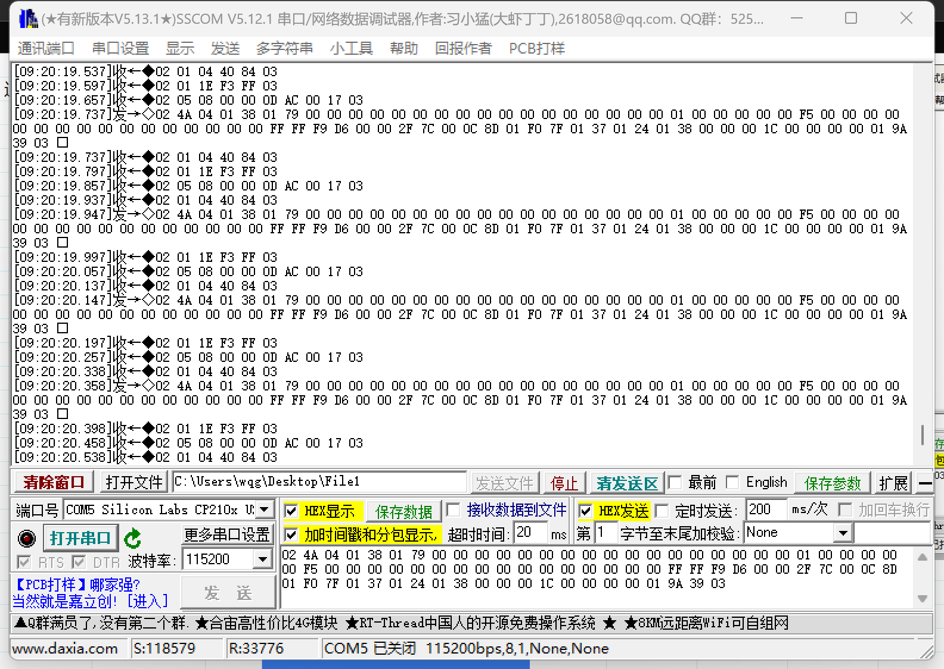
通讯压力测试：同时进行 | 时间: | 5分钟 | 软件版本: | v 1.2.3
串口号 | 通讯速度 | 波特率 | 发送包数 | 接收包数 | 成功通讯 | 接收丢失 | 成功率

串口1： RS485 | 300ms | 9600 | 1002 | 1002 | 1002 | 0 | 100.00%

串口2： Wifi (缺少统计工具) | \ | 9600 | 4639 | \ | 4639 | \ | \

串口3： 驱动板 (显示板为从机) | 200ms | 115200 | 1501 | 1535*3 | 1501 | 34 | 97.78%

串口4： 预留 | \ | \ | \ | \ | \ | \ | \

串口5： 蓝牙 | 300ms | 115200 | 1028 | 1014 | 1014 | 14 | 98.63%

串口1： RS485 截图 |  |  |  |  |  |  |  | 串口2： Wifi (截图)
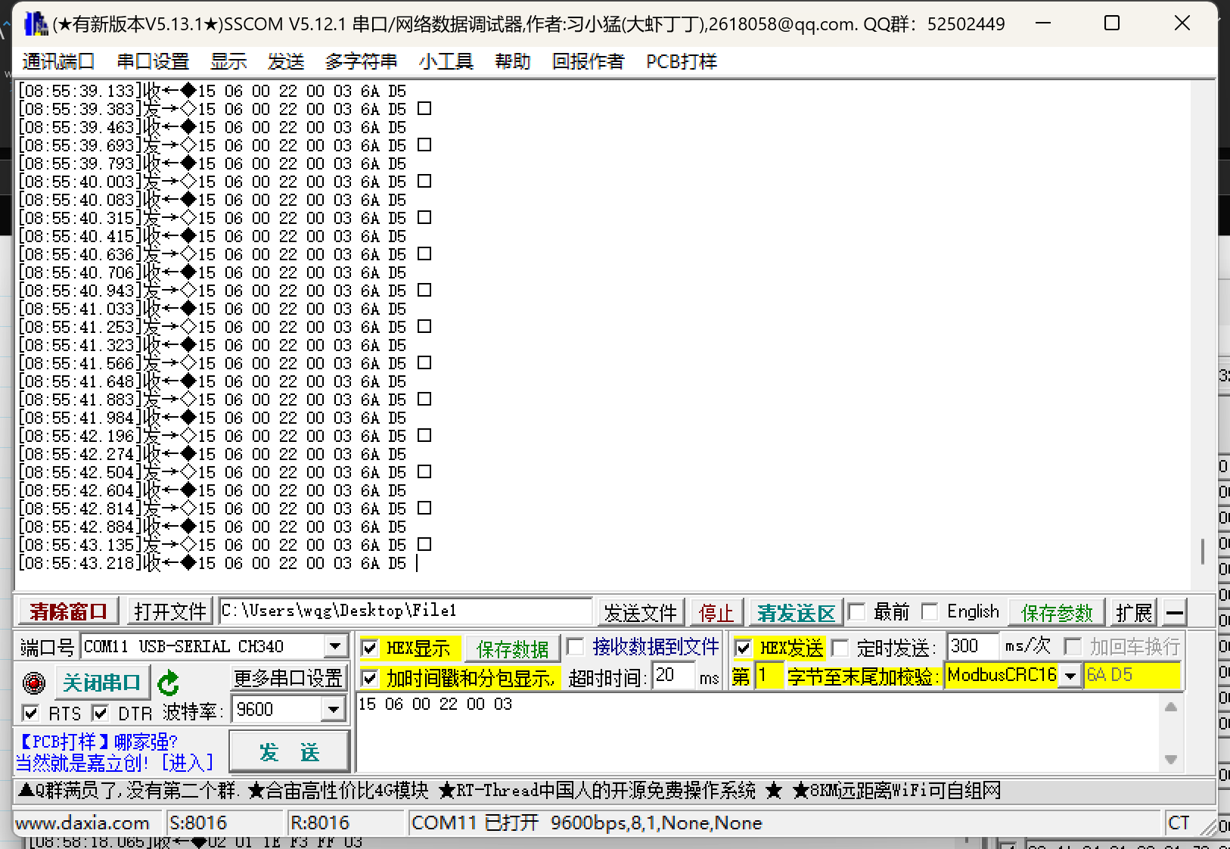
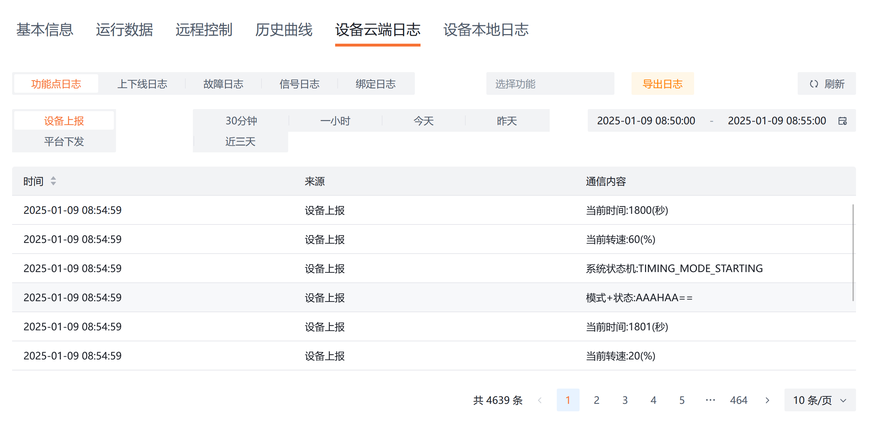

 |  |  |  |  |  |  |  | 串口5： 蓝牙 (截图)
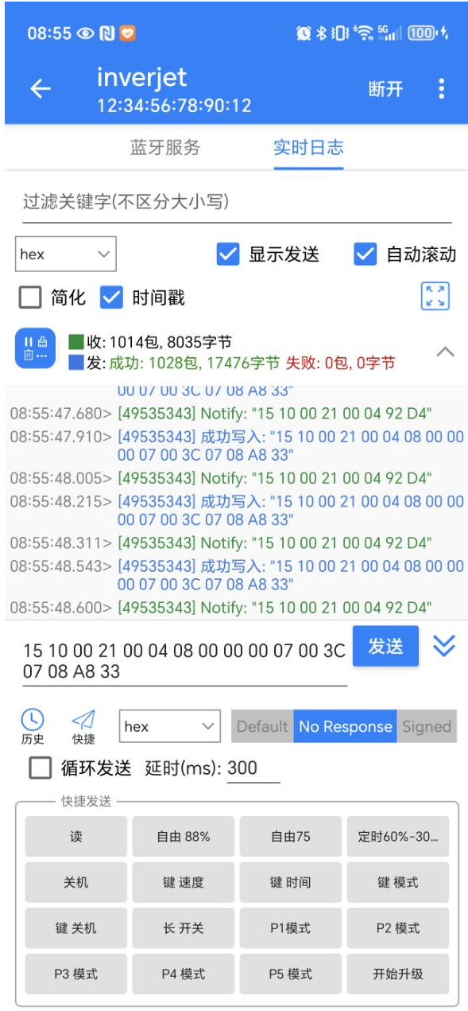

串口3： 驱动板 (截图)

